Общая информация
Содержание:
Пример каталога грузовых вагонов, производимых на территории России
Пример базы по патентам в сфере грузового вагоностроения
Пример базы контактов вагоностроительный предприятий

Правовая оговорка
Пользователь получает право использовать информацию, содержащуюся в настоящих материалах, для внутреннего использования (с упоминанием ROLLINGSTOCK Agency в качестве источника) без права на дальнейшую коммерческую передачу информации. Продажа оригинальных данных не допускается.
Использование результатов работы требует упоминания ROLLINGSTOCK Agency в качестве источника.
В отношении информации, содержащейся в настоящих материалах, ROLLINGSTOCK Agency и его сотрудники не несут ответственности за ее достоверность, за прямой и/или косвенный ущерб, наступивший вследствие использования данной информации.
Утверждения и заявления, сделанные ROLLINGSTOCK Agency в предоставленных материалах, не являются гарантиями в юридическом смысле.
Данные материалы не предназначены для замены финансовых, инвестиционных, правовых, бухгалтерских или иных профессиональных консультаций, и ROLLINGSTOCK Agency не имеет намерения заменить менеджмент пользователя или другие его органы, принимающие решения. Пользователь и его сотрудники самостоятельно несут ответственность за свои решения, действия, использование материалов и выполнение применимых законов, правил и постановлений.

Каталог вагонов
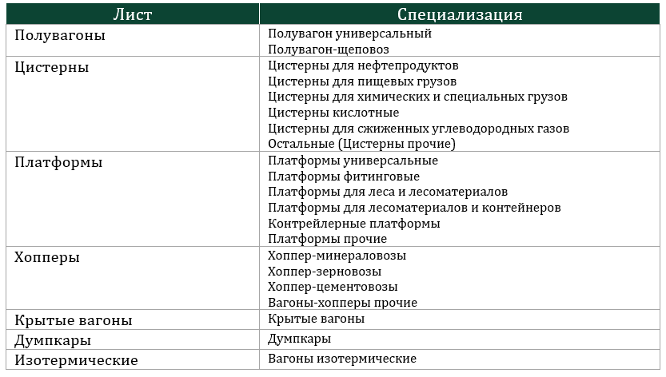
Пример - Каталог грузовых вагонов, производимых на территории России - ПОЛУВАГОНЫ

Основная информация |  |  |  |  |  |  |  | Технические характеристики |  |  |  |  |  |  |  | Нормативы ремонтов |  |  |  |  |  |  |  |  |  |  |  |  | Расчетные технические показатели |  |  |  | Расчетные эксплуатационные показатели |  |  |  |  |  |  |  |  |  |  |  | Сертификат соответствия ЕАЭС |  |  |  | Конструкторская документация
№ | Производитель | Модель | Специализация | Наименование | Учетная специализация | Модель тележки | Максимальная расчетная нагрузка, тс | Грузоподъемность, т | Объем кузова, м3 | Масса тары, т | Длина по осям сцепления автосцепок, мм | Конструкционная скорость, км/ч | Количество осей, шт. | Габарит кузова | Срок службы, лет | Комбинированный критерий |  |  |  |  |  | Единичный критерий |  |  |  | КР после постройки |  | КР после КР, лет | Погонная нагрузка (qпогон.), тс/м | Максимальная плотность груза (rmax), кг/м3 | Максимальный удельный объём (uмax), м3/кг | Коэффициент тары (Ктары) | 1 сценарий |  |  |  |  |  | 2 сценарий |  |  |  |  |  | Номер сертификат | Срок действия |  | Статус сертификата
 |  |  |  |  |  |  |  |  |  |  |  |  |  |  |  | ДР после постройки |  | ДР после ДР |  | ДР после КР |  | ДР после постройки, лет | ДР после ДР, лет | ДР после КР, лет | ДР после 1ДР после КР, лет |  |  |  |  |  |  |  | Количество ДР за срок службы, ед. | Количество КР за срок службы, ед. | Среднее количество плановых ремонтов в год, ед. | Коэффициент технической готовности по плановым ремонтам | Средний объём перевозки грузов на 1 вагон в год, тыс. тонн | Средний грузооборот на 1 вагон в год, млн ткм | Количество ДР за срок службы, ед. | Количество КР за срок службы, ед. | Среднее количество плановых ремонтов в год, ед. | Коэффициент технической готовности по плановым ремонтам | Средний объём перевозки грузов на 1 вагон в год, тыс. тонн | Средний грузооборот на 1 вагон в год, млн ткм
 |  |  |  |  |  |  |  |  |  |  |  |  |  |  |  | лет | тыс. км | лет | тыс. км | лет | тыс. км |  |  |  |  | лет | тыс. км |  |  |  |  |  |  |  |  |  |  |  |  |  |  |  |  |  |  | начало | конец
15 | ОВК | 12-9853 | Полувагон универсальный | Полувагон универсальный с разгрузочными люками | Полувагон универсальный | 18-9855 | 25 | 75 | 88 | 25.5 | 13920 | 120 | 4 | 1-ВМ | 32 | 8 | 1000 | 8 | 1000 | 8 | 1000 | 4 | 4 | 4 | 4 | 16 | нет | нет | 7.22 | 852 | 1173 | 0.34 | 2 | 1 | 0.09 | 99.80 | 1.33 | 4.00 | 4 | 1.00 | 0.16 | 99.70 | 1.09 | 6.00 | ЕАЭС RU С-RU.ЖТ02.В.00647/20 | 2020-12-23 | 2025-12-22 | Действует | 5791-09.00.00.000 РЭ

В файле «RSA – Патенты в сфере грузового вагоностроения»:

Содержится информация о более 250 моделей вагонов, включая основную информацию (наименование, производитель, тележку и т.п.), технические характеристики, нормативы проведения ремонтов (по единичному и комбинированному критерию), расчетные технические и эксплуатационные показатели, информация о сертификате соответствия ЕАЭС.
В файле 7 листов: "Полувагоны", "Цистерны", "Платформы", "Хопперы", Крытые вагоны", "Думпкары" и "Вагоны изотремические". В зависимости от особенностей рода вагона блок технические характеристики может включать в себя различные параметры.

Основные методологические пояснения:
Модели вагонов включались в "Каталог грузовых вагонов, производимых на территории России" при следующих условиях:
модель вагона представлена на официальном сайте предприятия;
модель вагона не представлена на официальном сайте предприятия, но есть действующий сертификат соответствия согласно Единому реестру сертификатов соответствия и деклараций о соответствии;
у предприятия отсутствует сайт, но у модели вагона есть действующий или приостановленный сертификат соответствия согласно Единому реестру сертификатов соответствия и деклараций о соответствии.
На момент подготовки данных материалов отсутствовала достоверная информация о некоторых новых моделях грузовых вагонов, по которым сертификаты соответствия были получены в 2022 году, в частности отсутствие информации в разделе о продукции на официальном сайте компании. В подобных случаях модели вагонов могут отсутвовать в "Каталог грузовых вагонов, производимых на территории России" .
При сборе данных по модели вагонов применялся следующий порядок использования источников информации:
конструкторская документация (при её наличии);
официальный сайт производителя;
общие нормативные документы и данные информационного портала vagon.by.
Информация по по вагонам разделена на следующие блоки: основную информацию (наименование, производитель, тележку и т.п.), технические характеристики, нормативы проведения ремонтов (по единичному и комбинированному критерию), расчетные технические и эксплуатационные показатели, информация о сертификате соответствия ЕАЭС.
Командой ROLLINGSTOCK Agency были выбраны 4 расчетных технических показателя:
погонная нагрузка, тс/м;
максимальная плотность груза, кг/м^{3;}
максимальный удельный объём, м³/кг;
коэффициент тары.
При определении расчетных технических показателях использовался полный объём кузова или котла.
Командой ROLLINGSTOCK Agency была разработана экономико-математическая модель расчета эксплуатационных показателей, и в результате по каждой модели вагона было рассчитано 4 показателя:
среднее количество плановых ремонтов в год, ед.;
коэффициент технической готовности по плановым ремонтам, безразмерный;
средний объём перевозки грузов на 1 вагон в год, тыс. тонн;
средний грузооборот на 1 вагон в год, млн т-км;
Методология расчета эксплуатационных показателей позволяет оценить эффективность эксплуатации вагонов на основе их технических характеристик и нормативов периодичности плановых ремонтов. В расчетах были приняты следующие допущения:
принято равное время проведения деповских и капитальных ремонтов для всех моделей, включая время на передислокацию и простои до и после проведения ремонтных работ;
не учитывается вероятность возникновения и время нахождения в ТОР;
грузоподъемность всех вагонов (включая, цистерны) используется на 100%.
Количество деповских ремонтов определялось на основе комбинированного критерия (более ранее достижение норматива ремонта по пробегу или времени) с учетом характера выполнения работ (первый ремонт после постройки, после капитального или предыдущего деповского ремонта).Расчетные эксплуатационные показатели не определялись для экспортных моделей вагонов, предназначенных к эксплуатации на колее 1435.
Расчет эксплуатационных показателей проводился по 2 сценариям. 1 сценарий был максимально приближен к среднесетевым условиям, 2 сценарий приближен к наиболее интенсивному использованию данного рода вагона. Исходные условия работы были подготовлены в соответствии со специализацией вагонов с учетом различных простоев в ожидании погрузки, выгрузки.
Формулы определения и исходные данные по сценариям, применяемые при расчете технических и эксплуатационных показателей представлены в разделе "Основные методологические пояснения" отчета.

Распределение специализации моделей вагонов по листам

Патенты
Пример базы по патентам в сфере грузового вагоностроения, полученным в России в 2021 году и 1 квартале 2022 года

Группа | Наименование | Авторы | Патентообладатель | Номер патента | Номер заявки | Дата подачи заявки | Дата публикации | Дата регистрации | Ссылка на патент
Изобретение | Фитинговый упор и способ замены на него фитингового упора, установленного на платформе | Иншаков Владислав Анатольевич | ООО «СотекКомЦентр» | 2740230 | 2020110037 | 2020-05-07 | 2021-01-12 | 2021-01-12 | 2740230

В файле «RSA – Патенты в сфере грузового вагоностроения»:

Патенты в части грузового вагоностроения опубликованнные на сайте Федерального института промышленной собственности (ФИПС) в 2021 году и 1 квартале 2022 года (более 400 патентов):
на изобретения по разделу B61 Международной патентной классификации (МПК 2022);
на полезные модели по разделу B61 Международной патентной классификации (МПК 2022);
на промышленные образцы по классу 12-03 Международной классификации промышленных образцов (МКПО 13 редакция).

Контакты
Пример базы контактов вагоностроительный предприятий России

Группа компаний | Предприятие | Направление деятельности/ Подразделение | Должность | Телефон | Электронная почта | Источник
Алтайвагон | Алтайвагон АО | Общие контакты |  | 8 (38532) 47-4-33 | altaymash@altvagon.ru | источник
Пример базы контактов вагоностроительный предприятий стран 1520 (кроме России и Украины)

Страна | Предприятие | Направление деятельности/ Подразделение | Должность | Телефон | Электронная почта | Источник
Республика Казахстан | ЗИКСТО АО | Общие контакты |  | +7 (7152) 333-265 +7 (7152) 331-317 | online@ziksto.kz ziksto@mail.online.kz | источник

Представлены списки из почти 200 контактных данных вагоностроительных предприятий России и Пространства (кроме Украины), включая телефон, электронную почту и гиперссылку на страницу предприятия с данным контактом. Файл содержит 2 листа:
контакты вагоностроительный предприятий России;
контакты вагоностроительный предприятий стран 1520 (кроме России и Украины).
В файле «RSA – Справочник контактов вагоностроительных заводов»:

Примечание * - Источником контактов вагоностроительных предприятий являлись только официальные сайты предприятий и официальные сайты головных компаний, холдингов, в которые данные предприятия входят.

